Sheet1
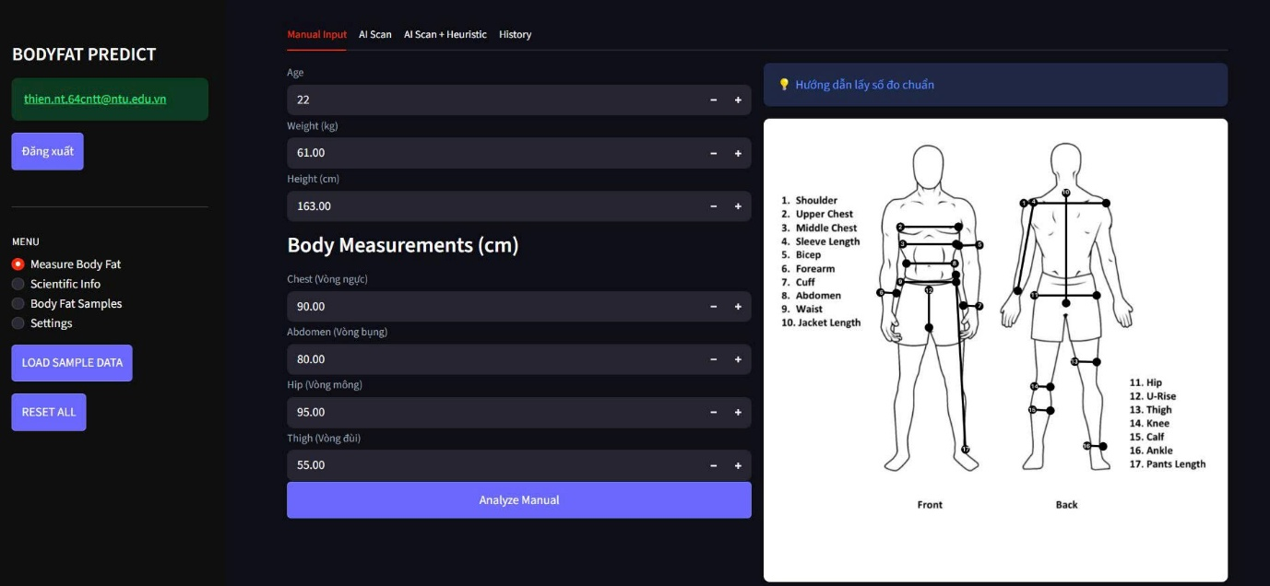
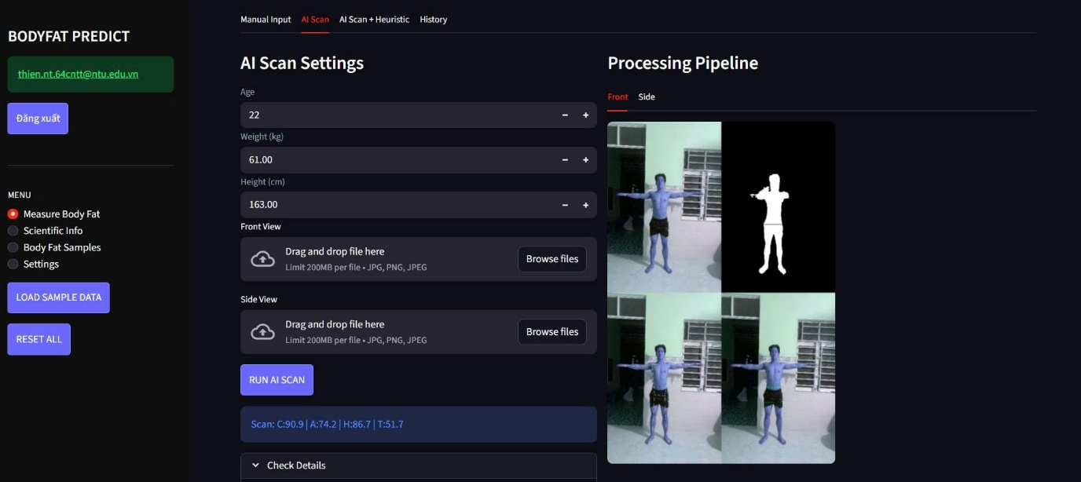
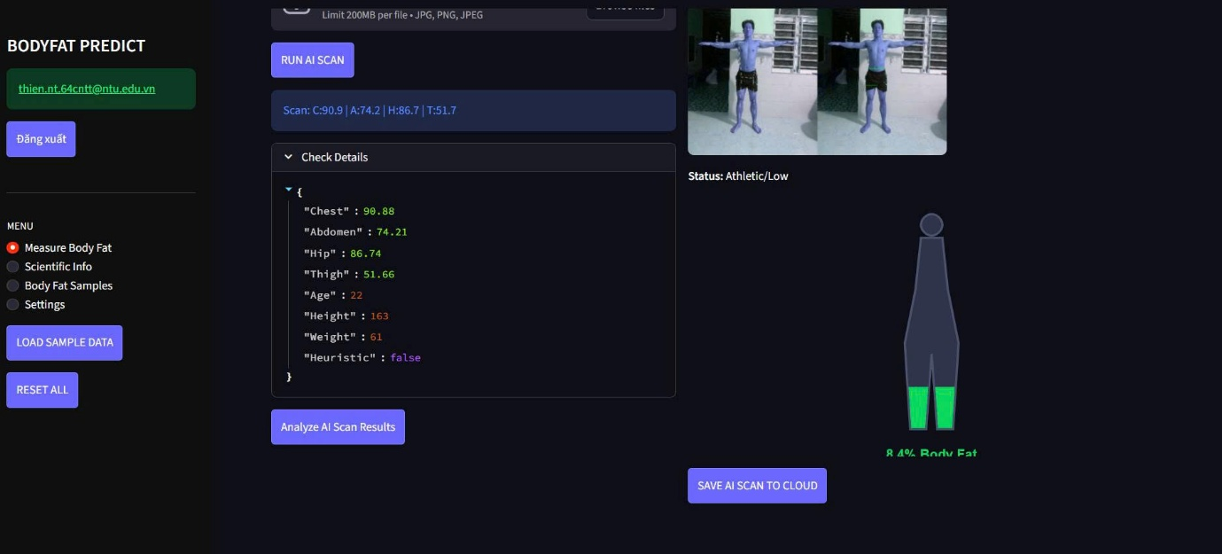
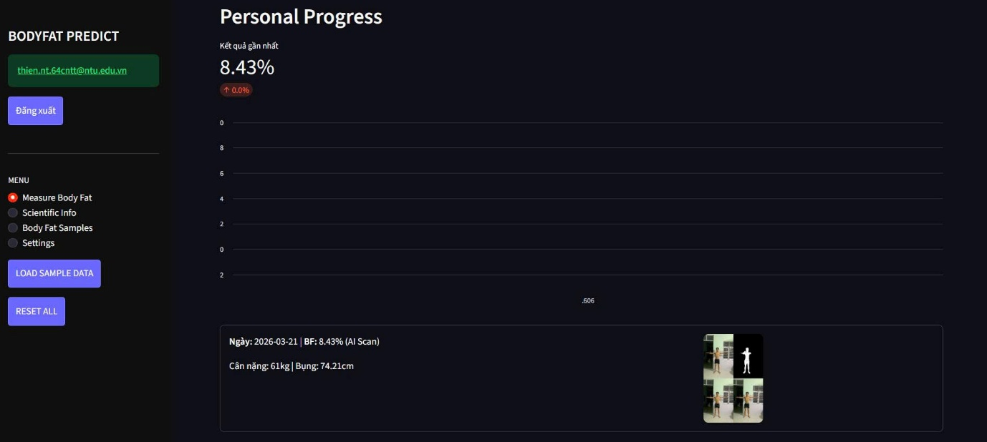
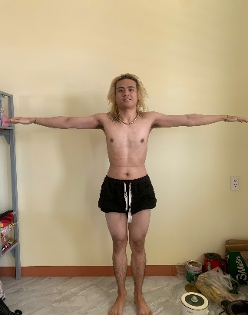
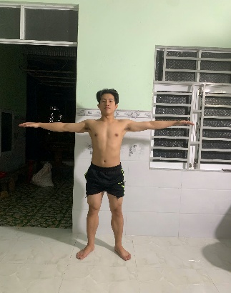
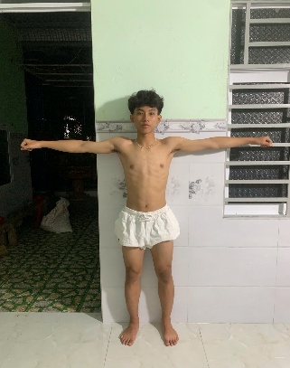
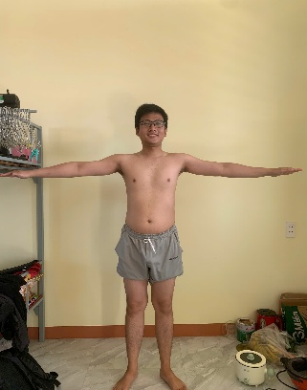
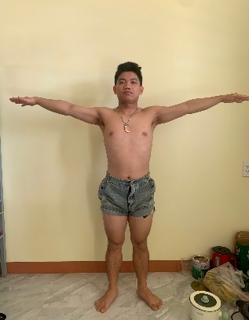
Bảng 1: Bảng so sánh sai số hệ số k trong thuật toán dự đoán chiều cao Pixel
STT | Mẫu | chiều cao | k = 2.3 | k = 2.4 | k = 2.5 | k = 2.6 | k = 2.7
1 | Đạo | 169 | 0.1021 | 0.1019 | 0.1017 | 0.1014 | 0.1012
2 | Hiếu | 163 | 0.0937 | 0.0936 | 0.0934 | 0.0932 | 0.093
3 | Lập | 176 | 0.099 | 0.0989 | 0.0987 | 0.0985 | 0.0984
4 | Thiên | 167 | 0.1263 | 0.1261 | 0.1258 | 0.1256 | 0.1253
5 | Không | 158 | 0.1111 | 0.1108 | 0.1105 | 0.1102 | 0.1099
 |  |  | Các con số này là tỉ lệ cm/ 1 pixel
 | Offset = abs(mũi-mắt) x k
 | Vị trí đỉnh đầu = vị trí mũi - Offset
 | Khi thay đổi k từ 2.3 -> 2.7, giá trị ratio (cm/px) biến động trung bình 0.0008 đơn vị |  |  |  |  |  |  |  | Không |  | Đạo |  | Lập |  | Hiếu |  | Thiên
 | Sai số do khoảng cách chụp làm ratio thay đổi từ 0.0934 đến 0.1258 (T&H) (Delta = 0.0324) |  |  |  |  |  |  |  |  |  |  | Các mẫu này cách camera từ 1.5-3m
 | Sai số trong khoảng cách chụp gấp 40 lần so với sai số khi chọn hệ số k
 | Tại k = 2.5 phản ánh được tỉ lệ nghịch giữa khoảng cách vật thể và kích thước pixel (không xuất hiện các điểm gãy bất thường về tỷ lệ hình học giữa các mẫu
 | Kết luận tạm thời: chọn k = 2.5 là hệ số bù điểm cực đỉnh (Head offset factor)

Bảng 2: BẢNG SO SÁNH CHU VI MÔNG (HIP) THEO HỆ SỐ QUÉT BIÊN
STT | Mẫu | Mặc đồ | CVi hông | Iter_0 | Iter_2 | Iter_4 | Iter_6
1 | Đạo | Mặc quần | 93 | 86.6 | 84.52 | 82.79 | 81.12
2 | Hiếu | Mặc quần | 86 | 85.57 | 84.34 | 83 | 81.51
3 | Lập | Mặc quần | 90 | 84.12 | 82.61 | 81.09 | 79.46
4 | Thiên | Mặc quần | 86 | 85.86 | 85.86 | 81.26 | 77.81
5 | Không | Mặc quần | 90 | 94.65 | 92.6 | 90.37 | 88.32
 | Quét biên là 1 thuật toán mù, nó không biết chỗ nào là vải, nếu quét với iter cao cho người mặc quần sát thì sẽ bào mòn vô phần thịt
 | Khi tăng Iter từ 0->6, chu vi hông sẽ giảm dần, chứng minh được thuật toán erosion hoạt động đúng chức năng là loại bỏ lớp biên bên ngoài

 | Đối với mẫu mặc quần gọn gàng thì Iter từ 0-2 mang lại độ chính xác cao
 | Giải pháp thêm biến is_loose, nếu True thì dùng Iter_2 để gọt biên, False dùng Iter_1
 | Kết luận: từ bước tìm hệ số k (Offset) và đến bước so sánh chu vi của hông thì thấy được là hiện tại model đang cắt giảm đi chu vi quá nhiều
 | Áp dụng kỹ thuật khử nhiễu sẽ chỉ áp dụng cho phần thân dưới (vì yêu cầu người đo cởi áo)

Bảng 3: Sai số của AI Scan so với chu vi thật
STT | Tên Mẫu | H | W | A | Ngực | Ngực (Tab2) | Ngực (Tab3) | Bụng | Bụng (T2) | Bụng (T3) | Mông | Mông (T2) | Mông (T3) | Đùi | Đùi (T2) | Đùi (T3)
1 | Lập | 169 | 59 | 22 | 86 | 74.56 | 74.56 | 74 | 64.88 | 64.88 | 90 | 75.5 | 71.48 | 50 | 44.8 | 35.36
2 | Thiên | 163 | 61 | 22 | 89 | 86.25 | 86.25 | 73 | 70.44 | 70.44 | 86 | 82.26 | 78 | 48 | 48.99 | 38.9
3 | Đạo | 167 | 64 | 22 | 90 | 72.82 | 72.82 | 84 | 74.57 | 74.57 | 93 | 78.64 | 74.04 | 46 | 46.13 | 36.04
4 | Hiếu | 158 | 58 | 22 | 90 | 84.15 | 84.15 | 75 | 78.16 | 78.16 | 86 | 79.92 | 75.88 | 52 | 46.72 | 36.5
5 | Không | 165 | 51 | 18 | 81 | 88.98 | 73.95 | 67 | 73.95 | 73.95 | 90 | 85.77 | 81.43 | 51 | 55.37 | 45.18
 | Số đo AI (hiện tại) luôn thấp hơn số đo thực tế, nguyên nhân do mask bị gọt và hệ số bù hiện tại chưa đủ để nâng lên cho giống thực tế
 | Logic tách biệt giúp bảo toàn chỉ số Bụng/Ngực giữa các Tab, giúp kết quả dự đoán BF ổn định và không bị nhiễu bởi trang phục thân dưới.
 | Thân dưới với hệ số hiện tại làm cho chu vi từ scan xấp xỉ chu vi thực tế
Bảng 4: Sai số của mô hình ML (Nhập/ Scan(T2-T3)) tại kết quả dự đoán BF cuối
STT | Tên Mẫu | Nhập tay | AI(2) | AI(3) | BF real (tương đối) |  |  | BF (tương đối): là tỉ lệ bodyfat khi tự nhìn vào ảnh và dự đoán tương đối, kết quả có thể lệch 2-4%
1 | Lập | 8.60% | 8.80% | 8.80% | 13% - 15%
2 | Thiên | 8.90% | 9.40% | 9.40% | 14% - 16%
3 | Đạo | 13.90% | 9.40% | 9.40% | 20% - 22%
4 | Hiếu | 9.20% | 10.60% | 10.60% | 22% - 24%
5 | Không | 10.60% | 11.20% | 9.80% | 10% - 12%

 | BF dự đoán bị lệch nặng => model XGB chưa tốt + Chu vi bụng chưa đo chuẩn xác
 | Model ML đang bị phụ thuộc quá nhiều vào biến Abdomen và như trình bày ở trước thì hiện tại Model dự đoán lệch khoảng ~3-4%. => Ảnh kết quả sau khi train

Nguyên nhân dẫn đến sai số và dự đoán BF trong bảng
 | 1. Nhiễu biên tại bước Segmentation Noise: AI đang cắt vào bên trong -> mất pixel biên -> chu vi nhỏ
 | 2. Do đặc tính ống kính camera điện thoại gây biến dạng biên và sự phụ thuộc vào khoảng cách chụp (Ratio).
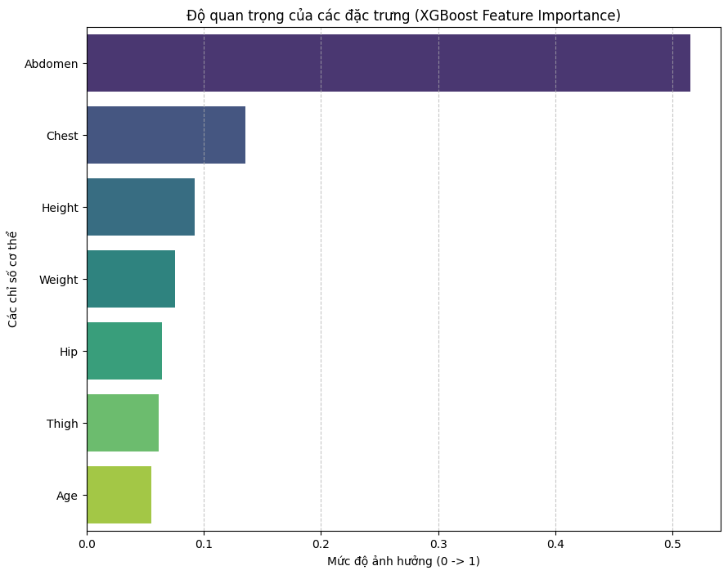
 | 3. Model XGBoost cực kỳ nhạy cảm với vòng bụng. Chỉ cần bụng thiếu 3-5cm, BF sẽ giảm

Khó khăn
 | Khách quan:
 | 1. Sự thiếu hụt thông tin chiều sâu. Việc tính chu vi dựa trên Elip chỉ là giả định hình học. Thực tế, cơ thể người có các vùng lõm (thắt eo, rãnh lưng) mà ảnh 2D không thể quét được, dẫn đến sai số diện tích mặt cắt.
 | 2. Biến dạng phối cảnh. Tỉ lệ k (Ratio) phụ thuộc hoàn toàn vào việc người dùng đặt điện thoại thẳng hay nghiêng, cao hay thấp.
 | 3. Ánh sáng & phông nền. Nếu người dùng mặc đồ trùng màu nền hoặc ánh sáng quá gắt đổ bóng, Mask sẽ bị lẹm hoặc phình ra một cách ngẫu nhiên, không có quy luật cố định để bù trừ.
 | Chủ quan:
 | 1. Hiện tại Model bị phụ thuộc quá lớn vào biến Bụng (Abdomen - 51%)
 | 2. Tìm hệ số tối ưu
 | 3. Độ chính xác của thuật toán Segmentation (Đang dự tính sử dụng các kỹ thuật nâng cao hơn để lấy đường biên tốt nhất)

Việc sắp tới
 | Thay đổi các hệ số để tìm ra bộ tối ưu cho AI SCAN:
 | 1. Scaling Ratio (k) - head_top_offset factor - Xác định giá trị vật lý của pixel (cm/pixel) thông qua mốc giải phẫu khuôn mặt.
 | 2. Adaptive Base (f_bmi) - f_bmi_base - Tự động bù đắp lượng pixel bị mất ở biên cơ thể dựa trên chỉ số BMI.
 | 3. Upper Bound (L_max) - max_limits - Thiết lập giới hạn chu vi tối đa dựa trên tương quan với trọng lượng cơ thể (max_limits).
 | 4. Clothing Heuristic (f_loose) - is_loose logic - Khấu trừ độ phồng của vải bằng thuật toán xói mòn (Erosion) ở phân vùng thân dưới.
 | 5. Dynamic Modifier - limit_mod - Nới lỏng ngưỡng chặn trên cho người có thể trạng đậm để tránh bão hòa kết quả.
 | Tìm bộ dataset đa dạng hơn có mẫu người và số đo
 | Test thuật toán Segmentation khác

 | ẢNH DEMO WEB APP

